graph
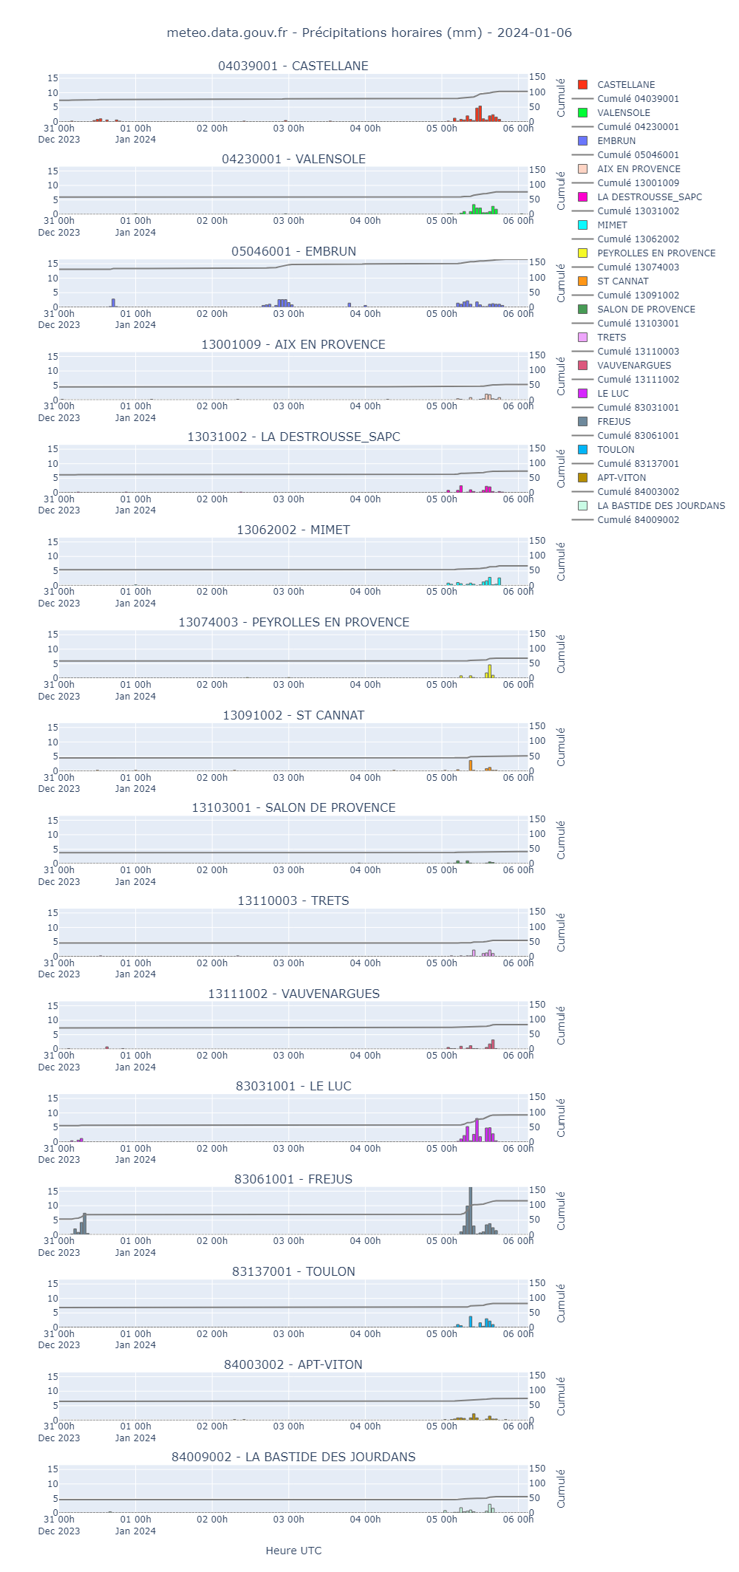
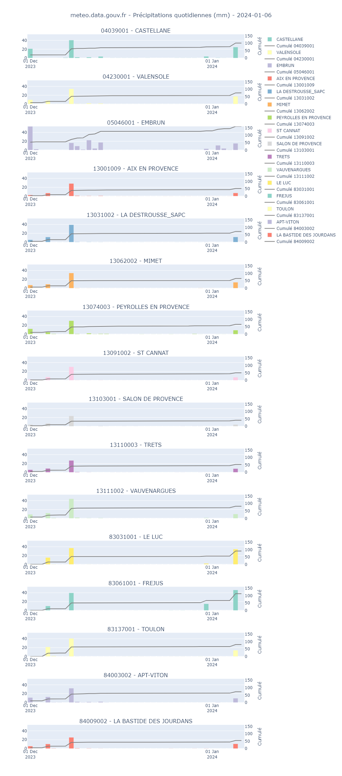
Postes sans données à ce jour sur la période extraite (et donc non affichés dans le tableau et le graphique): ['04088001']

